상품제안서
CIH885 그린리빙 유즈풀 홈 오피스 U자형 낮잠 접이식 목베개 | 상품코드: F28012

 |  |  |  |  |  |  | 02-412-0044 | www.easy1.co.kr
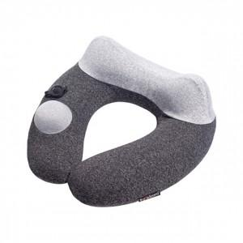

【상세/제작정보】

【인쇄/포장옵션】 | 실크 / 포장불가능

【공급단가】 | 수량 | 100~ | 300~ | 500~ | 1,000~ | 3,000~
*VAT별도 | 단가 | 23,880원 | 23,480원 | 22,880원 | 22,480원 | 21,890원

【상품 URL】 | http://www.easy1.co.kr/src/goods_detail.php?gdno=28012

